FN_FG
Частота, 1/ год | Кол-во, чел | Частота, 1/ год | Ущерб, млн
2.00E-06 | 1 | 2.00E-06 | 7.72
4.00E-07 | 1 | 4.00E-07 | 7.24
7.60E-06 | 0 | 7.60E-06 | 1.21
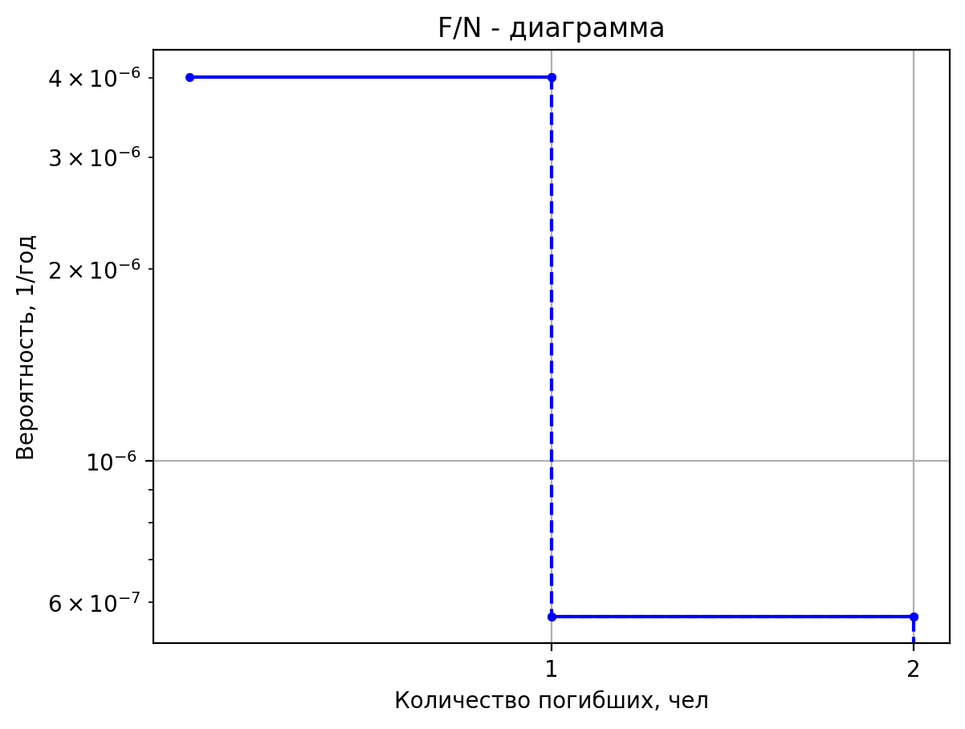
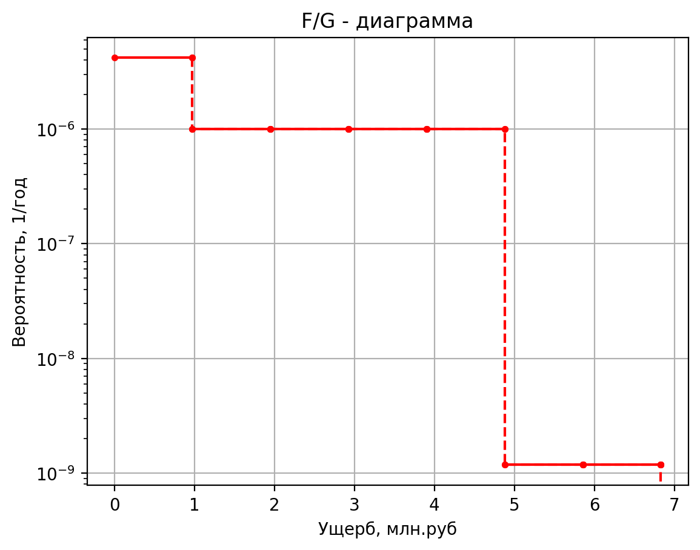
2.00E-05 | 0 | 2.00E-05 | 1.07
4.00E-06 | 0 | 4.00E-06 | 0.69
7.60E-05 | 0 | 7.60E-05 | 0.13
2.00E-06 | 0 | 2.00E-06 | 1.80
4.00E-07 | 0 | 4.00E-07 | 1.70
7.60E-06 | 0 | 7.60E-06 | 1.07
2.00E-05 | 0 | 2.00E-05 | 0.80
4.00E-06 | 0 | 4.00E-06 | 0.47
7.60E-05 | 0 | 7.60E-05 | 0.11
2.00E-06 | 0 | 2.00E-06 | 1.53
4.00E-07 | 0 | 4.00E-07 | 1.49
7.60E-06 | 0 | 7.60E-06 | 1.05
2.00E-05 | 0 | 2.00E-05 | 0.76
4.00E-06 | 0 | 4.00E-06 | 0.44
7.60E-05 | 0 | 7.60E-05 | 0.11
2.00E-06 | 0 | 2.00E-06 | 1.44
4.00E-07 | 0 | 4.00E-07 | 1.42
7.60E-06 | 0 | 7.60E-06 | 1.04
2.00E-05 | 0 | 2.00E-05 | 0.74
4.00E-06 | 0 | 4.00E-06 | 0.43
7.60E-05 | 0 | 7.60E-05 | 0.10
1.00E-07 | 1 | 1.00E-07 | 8.53
3.80E-07 | 3 | 3.80E-07 | 15.40
1.52E-06 | 0 | 1.52E-06 | 1.37
8.00E-07 | 0 | 8.00E-07 | 0.55
3.20E-06 | 0 | 3.20E-06 | 0.79
8.00E-07 | 0 | 8.00E-07 | 0.49
3.04E-06 | 0 | 3.04E-06 | 0.49
1.22E-05 | 0 | 1.22E-05 | 0.11
2.50E-05 | 1 | 2.50E-05 | 7.94
5.00E-08 | 1 | 5.00E-08 | 6.19
1.90E-07 | 2 | 1.90E-07 | 9.81
7.60E-07 | 0 | 7.60E-07 | 1.11
4.00E-07 | 0 | 4.00E-07 | 0.45
1.60E-06 | 0 | 1.60E-06 | 0.51
4.00E-07 | 0 | 4.00E-07 | 0.43
1.52E-06 | 0 | 1.52E-06 | 0.43
6.08E-06 | 0 | 6.08E-06 | 0.11
2.50E-05 | 1 | 2.50E-05 | 6.04
3.58E-05 | 0 | 3.58E-05 | 1.64
7.15E-06 | 0 | 7.15E-06 | 1.58
1.36E-04 | 0 | 1.36E-04 | 1.05
2.38E-04 | 0 | 2.38E-04 | 0.46
4.77E-05 | 0 | 4.77E-05 | 0.45
9.06E-04 | 0 | 9.06E-04 | 0.11
3.15E-06 | 1 | 3.15E-06 | 5.15
2.99E-06 | 0 | 2.99E-06 | 1.39
5.69E-05 | 0 | 5.69E-05 | 1.04
7.35E-06 | 0 | 7.35E-06 | 0.42
6.98E-06 | 0 | 6.98E-06 | 0.42
1.33E-04 | 0 | 1.33E-04 | 0.10
5.00E-08 | 0 | 0.00000005 | 2.600114
1.90E-07 | 1 | 0.00000019 | 6.1495111559
7.60E-07 | 0 | 0.00000076 | 1.13216
4.00E-07 | 0 | 0.0000004 | 0.4569671
1.60E-06 | 0 | 0.0000016 | 0.5271007748
4.00E-07 | 0 | 0.0000004 | 0.43686194
1.52E-06 | 0 | 0.00000152 | 0.43686194
6.08E-06 | 0 | 0.00000608 | 0.105395475
2.50E-05 | 0 | 0.000025 | 2.4188864
4.74E-06 | 0 | 0.00000474 | 1.68220626
2.73E-06 | 1 | 2.73024E-06 | 5.43220626
1.82E-06 | 0 | 1.82016E-06 | 1.034025025
1.44E-05 | 0 | 1.44096E-05 | 1.03336519
8.30E-06 | 0 | 0.000008295 | 0.732018439
1.97E-06 | 0 | 1.9671E-06 | 0.419518439
6.26E-06 | 0 | 6.2568E-06 | 0.4269940775
2.20E-04 | 0 | 0.0002204811 | 0.10354125375

Частоты аварий
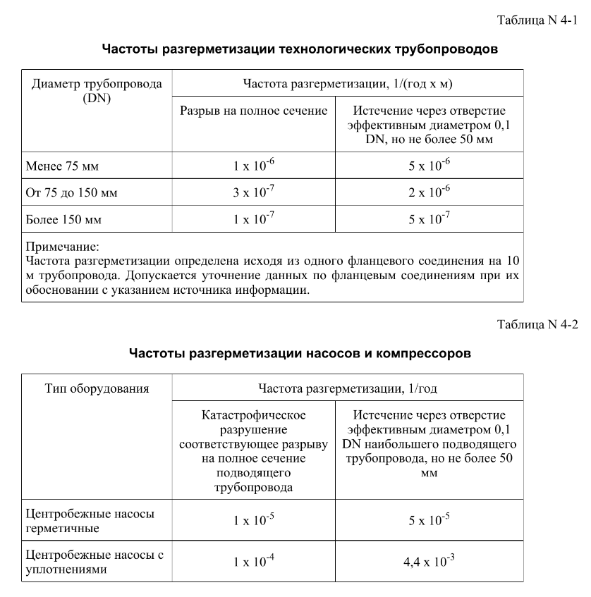
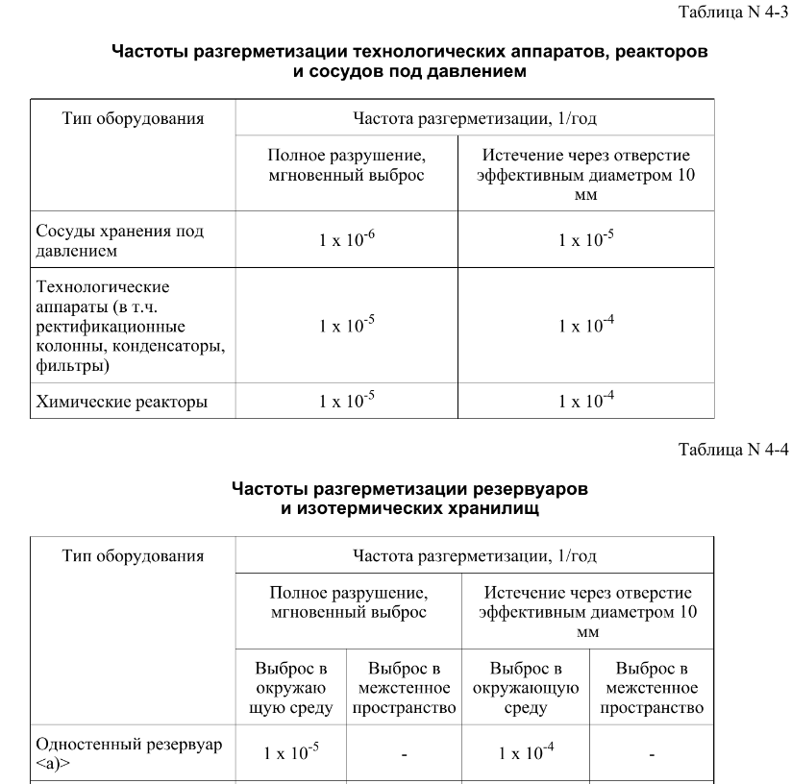
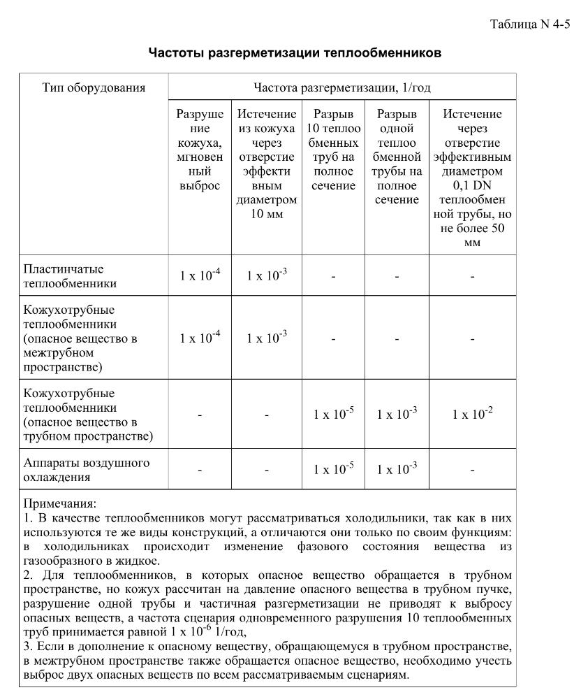
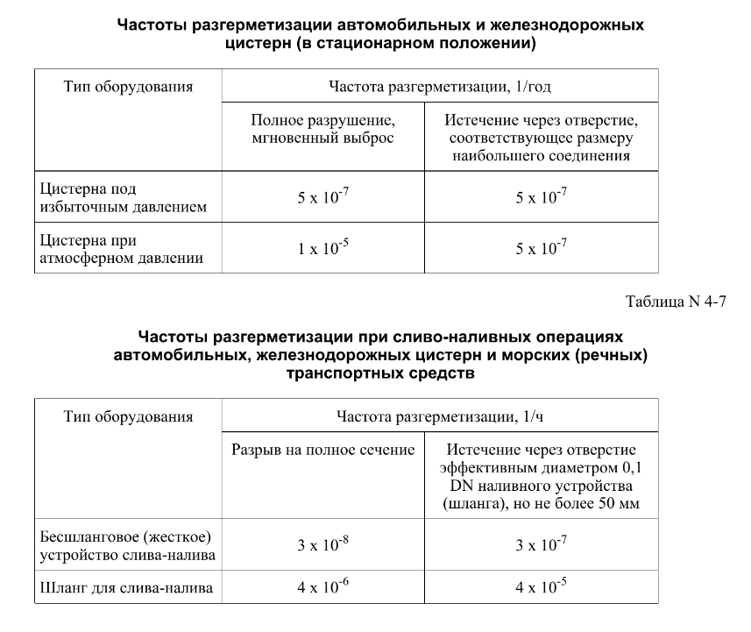

дБR, ppm

при горении 1 тонны нефти
№, п/п | Загрязняющее вещество | Норматив платы, руб./т (Hi) | Коэффициент особой охраны. (Кохр) | Коэффициент Кин | Масса выброса, т | Сумма ущерба, руб.
1 | Оксид углерода (СО)* | 5000 | 1.08 | 0.10042 | 0.798 | 432.7
2 | Оксиды азота (NОx)* | 64289 | 1.08 | 0.10042 | 0.066 | 460.2
3 | Оксиды серы (SO2)** | 10723 | 1.08 | 0.10042 | 0.26 | 302.4
4 | Сероводород (H2S)* | 50000 | 1.08 | 0.10042 | 0.001 | 5.4
5 | Сажа (С)** | 50000 | 1.08 | 0.10042 | 1.615 | 8757.6
6 | Синильная кислота (НСN)* | 50000 | 1.08 | 0.10042 | 0.01 | 54.2
8 | Формальдегид (HCHO)* | 50000 | 1.08 | 0.10042 | 0.01 | 54.2
9 | Органич. к-ты (на СН3СООН)* | 93.5 | 1.08 | 0.10042 | 0.14 | 1.4
 |  |  |  | Итого с 1 т нефти |  | 10068.2

№, п/п | Загрязняющее вещество | Норматив платы, руб./т (Hi) | Коэффициент особой охраны. (Кохр) | Коэффициент Кин | Масса выброса, т | Сумма ущерба, руб. |  |  |  | при расчете ущерба от загрязнения почвы при расчете ущерба принимались следующие коэффициенты СЗ =1,5 (степень загрязнения), Kr = 1 (показатель в зависимости от глубины загрязнения), Кисх=1,6 (показатель в зависимости от кат.земель и целевого назначения), Тх = 500 руб/м2 (расценка для исчисления размера вреда). Итого за 1 м2: 1200 руб.
1 | Углеводороды С1-С5 | 12292 | 1.08 | 0.10042 | 1 | 1333.1



 |  |  |  |  |  |  | Риск индивидуальный, 1/год | Риск, дБR | Риск, ppm
 |  |  |  |  |  |  | 0.0195 | 20 | 19500

